Лист1
54 | 79 | 79 | 79 | 83 | 88 | 90 | 90 | 91 | 94 | 94 | 96 | 97 | 97 | 97
98 | 99 | 99 | 100 | 100 | 100 | 101 | 102 | 102 | 102 | 102 | 103 | 103 | 113 | 115
вариационный ряд
частотный ряд
xi | 54 | 79 | 83 | 88 | 90 | 91 | 94 | 96 | 97 | 98 | 99 | 100 | 101 | 102 | 103 | 113 | 115
ni | 1 | 3 | 1 | 1 | 2 | 1 | 2 | 1 | 3 | 1 | 2 | 3 | 1 | 4 | 2 | 1 | 1
$$\frac{1}{30}$$
$$\frac{1}{10}$$
$$\frac{1}{30}$$
$$\frac{1}{30}$$
$$\frac{1}{15}$$
$$\frac{1}{30}$$
$$\frac{1}{15}$$
$$\frac{1}{30}$$
$$\frac{1}{30}$$
$$\frac{1}{30}$$
$$\frac{1}{15}$$
$$\frac{1}{10}$$
$$\frac{1}{3}$$
$$\frac{2}{15}$$
$$\frac{1}{15}$$
$$\frac{1}{30}$$
$$\frac{1}{30}$$
Wi

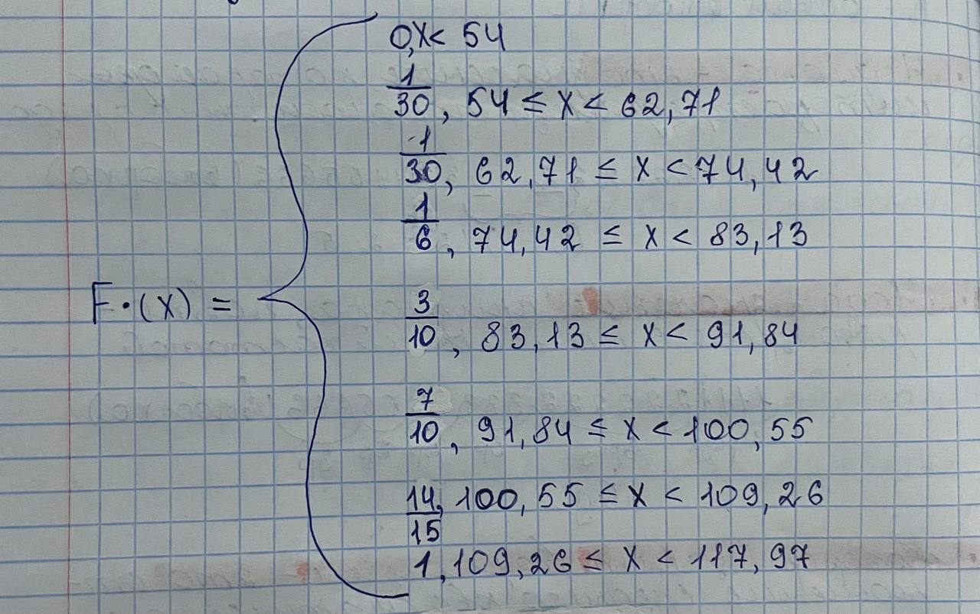
Интервальный статистический ряд
Xmin | 54
Xmax | 115
R | 61
k | 6.89
h | 8.71

 | [54;62,71] | (62,71,74,42] | (74,42;83,13] | (83,13;91,84] | (91,84;100,55] | (100,55;109,26] | (109,26;117,97]
ni | 1 | 0 | 4 | 4 | 12 | 7 | 2

Дискретный вариационный ряд
Xi | 58.355 | 67.065 | 78.775 | 87.485 | 96.195 | 104.905 | 113.615
ni | 1 | 0 | 4 | 4 | 12 | 7 | 2
$$\frac{1}{30}$$
$$\frac{2}{15}$$
$$\frac{2}{15}$$
$$\frac{2}{5}$$
$$\frac{7}{30}$$
$$\frac{1}{15}$$
Wi |  | 0

Полигон частот
Гистограмма

Лист2
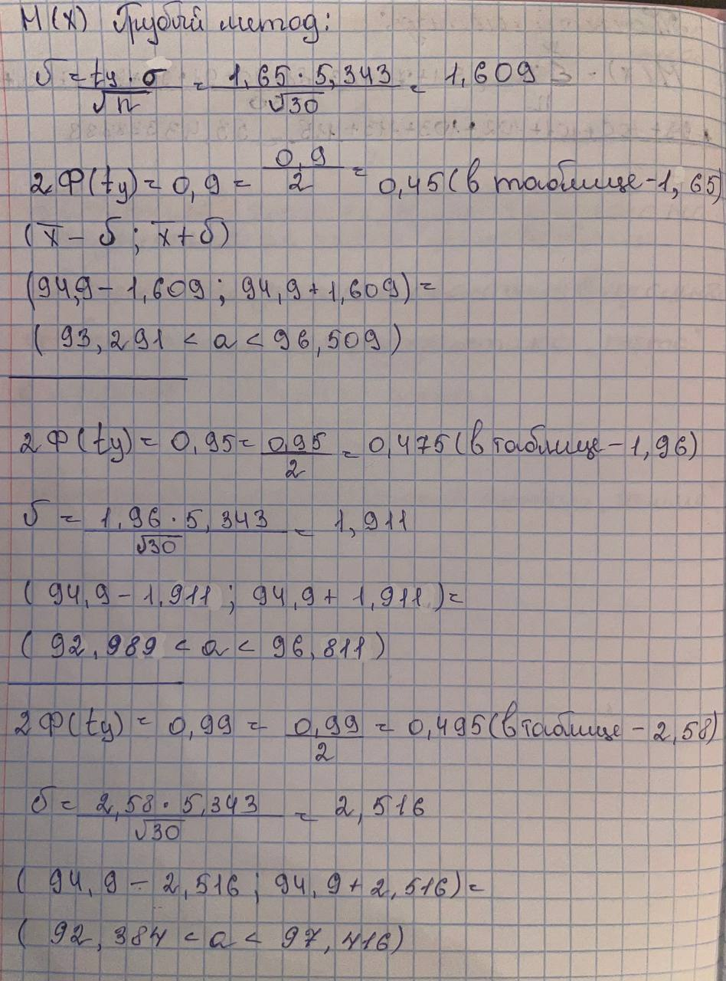
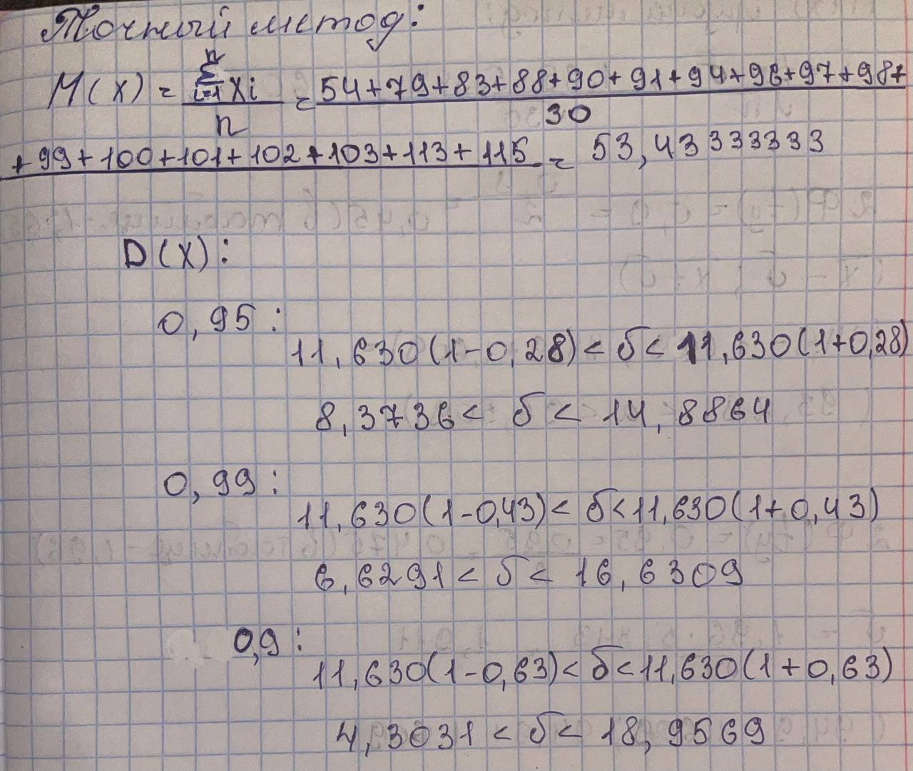
xi | 54 | 79 | 83 | 88 | 90 | 91 | 94 | 96 | 97 | 98 | 99 | 100 | 101 | 102 | 103 | 113 | 115
ni | 1 | 3 | 1 | 1 | 2 | 1 | 2 | 1 | 3 | 1 | 2 | 3 | 1 | 4 | 2 | 1 | 1

M(X) | 53.433333333
D(X) | 1048.1597407
Q(X) | 32.928759164

полигон частот
мода | 102 |  | M(x) | 0.9 | 0.95 | 0.99
медиана | 97.5 |  | точное | 53.433333333
размах | 61 |  | грубое | 93,291<a<96,509 | 92,989<a<96,811 | 92,384<a<97,416
выборочное среднее | 94.9
среднее абсолютное отклонение | 5.343
выборочная дисперсия | 135.265
стандартное отклонение | 11.630
коэффициент вариации | 12.255

